71 市町村道改良率
 | 71 市町村道改良率

 | 時点 2020(R2)年4月1日 |  |  |  |  |  | 平 均 値 |  |  | 59.5
 | 単位 ％ |  |  |  |  |  | 標準偏差 |  |  | 17.2
 | 市町村名 | 指標 | 順位 | #REF! | 備考 | 市町村名 | 指標 | 順位 | #REF! | 備考

 | 千葉県 | 60.3 | － |  | 注)3 | 八街市 | 27.5 | 53
 | 千葉市 | 60.1 | 26 |  |  | 印西市 | 57.1 | 31
 | 銚子市 | 51.0 | 40 |  |  | 白井市 | 75.6 | 11
 | 市川市 | 87.8 | 2 |  |  | 富里市 | 62.5 | 22
 | 船橋市 | 54.8 | 36 |  |  | 南房総市 | 45.7 | 44
 | 館山市 | 62.3 | 24 |  |  | 匝瑳市 | 57.1 | 31
 | 木更津市 | 79.6 | 6 |  |  | 香取市 | 61.3 | 25
 | 松戸市 | 76.4 | 9 |  |  | 山武市 | 59.8 | 27
 | 野田市 | 53.8 | 38 |  |  | いすみ市 | 43.4 | 45
 | 茂原市 | 76.0 | 10 |  |  | 大網白里市 | 31.4 | 50
 | 成田市 | 71.0 | 14 |  |  | 酒々井町 | 33.7 | 47
 | 佐倉市 | 58.7 | 30 |  |  | 栄町 | 58.8 | 29
 | 東金市 | 54.1 | 37 |  |  | 神崎町 | 69.9 | 17
 | 旭市 | 68.4 | 21 |  |  | 多古町 | 38.0 | 46
 | 習志野市 | 69.8 | 18 |  |  | 東庄町 | 79.5 | 7
 | 柏市 | 82.0 | 4 |  |  | 九十九里町 | 22.8 | 54
 | 勝浦市 | 77.8 | 8 |  |  | 芝山町 | 28.9 | 52
 | 市原市 | 49.1 | 42 |  |  | 横芝光町 | 50.3 | 41
 | 流山市 | 71.0 | 14 |  |  | 一宮町 | 62.4 | 23
 | 八千代市 | 73.4 | 13 |  |  | 睦沢町 | 56.1 | 34
 | 我孫子市 | 69.8 | 18 |  |  | 長生村 | 69.0 | 20
 | 鴨川市 | 31.9 | 49 |  |  | 白子町 | 74.8 | 12
 | 鎌ケ谷市 | 45.8 | 43 |  |  | 長柄町 | 56.9 | 33
 | 君津市 | 70.6 | 16 |  |  | 長南町 | 53.2 | 39
 | 富津市 | 55.6 | 35 |  |  | 大多喜町 | 59.0 | 28
 | 浦安市 | 99.5 | 1 |  |  | 御宿町 | 32.1 | 48
 | 四街道市 | 81.5 | 5 |  |  | 鋸南町 | 30.0 | 51
 | 袖ケ浦市 | 84.0 | 3

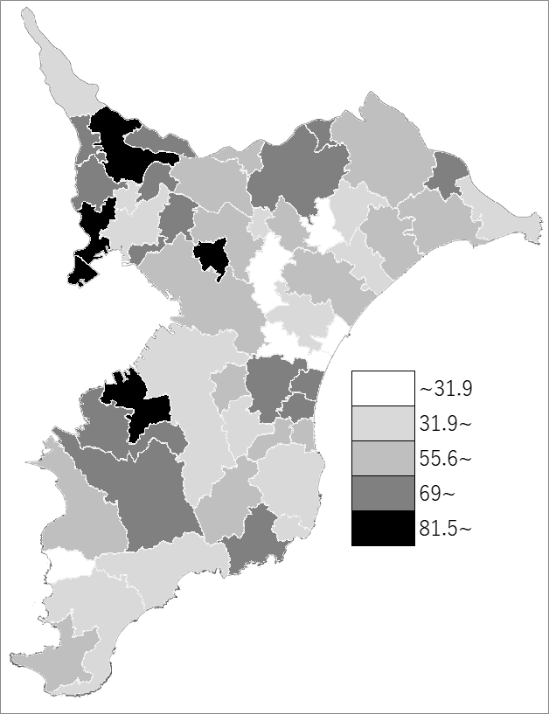
 | 千葉県の推移 注)3
平成28年 | 59.25
平成29年 | 59.61
平成30年 | 59.96
平成31年 | 60.16
令和2年 | 60.3

《備 考》 ・資料出所 道路環境課 ・算出方法 改良済み延長÷実延長×100 注）1.改良済みとは、道路構造令に適合するように改築されているものを指します。 2.市町村道改良率は、改良済み延長のうち車道幅員5.5m未満を含む延長から算出したものです。 3.千葉県の数値及び推移グラフは、県下全ての市町村道の延長から算出した改良率です。 4.資料出所先から資料提供が得られなくなったため、更新できなくなりました。

